F_RUN_WANA_Mars
 |  |  | Facture
 |  |  | N°
 |  |  | Date :

Nom Client : Wana Corporate |  | Référence Client :
Adresse : Lottissement LA COLLINE 2 Sidi Maarouf Casablanca. |  | ICE N° : 001957412000035

 | Description |  |  | Montant Total HT | wl
 | Run relatif au monitoring de la fraude transactionnelle du 01/02/2025 au 28/02/2025 |  |  | 47,673.99

 | Réf: Bon de commande N°4500044831 signé le 31/07/2023

 |  |  | Total HT | 47,673.99
 |  |  | TVA 20% | 9,534.80
 |  |  | Total T.T.C | 57,208.80

 | Arrêtée la présente facture à la somme de:
 | Cinquante et un mille cent quinze, 21 Cts . (Toutes taxes comprises)

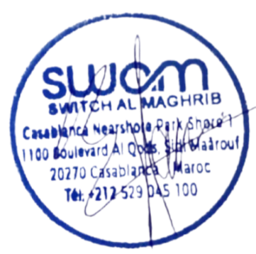
Coordonnées bancaires :
Banque : ATTIJARIWAFABANK.
Agence :C.A. MANDARONA LOT. ATTAWFIQ SIDI MAAROUF
Compte N° 007 780 0003409000001312 34

 | Casablanca Nearshore Park Shore 1,1100 Boulevard Al Qods Sidi Maaouf -20270 Casablanca - Maroc
 | SA au capital de 65.000.000 dh RC : 343371 -TP : 36191679 -IF :18735615 - CNSS :4771342 - ICE 000113045000084
 | Tél : +212529 045 100 - Communication@swam.ma - http://Swam.ma

